207
 |  |  | 区民のくらし関連 207

土地・
気象・
人口
国勢調査
経済
センサス
商業統計
調査
工業統計
調査
農 業
行財政
・議会
区施設
利用状況
・区民相談
衛生・
環境
土木施設
・みどり
区民の
くらし
関連
警察・
消防・
防災
特別区勢
一覧
練馬区勢
図表

13 |  | 区民のくらし関連（住宅・ライフライン等）

 | 住宅、ライフラインの状況、鉄道の乗降車人員、自転車駐車場など

福祉・
社会保障
・教育

219
 |  |  |  |  |  |  |  |  |  |  |  | 区民のくらし関連 219

表201 駅周辺等の自転車駐車場設置数、収容台数、利用台数および放置台数
 |  |  |  |  |  |  |  |  |  |  |  |  |  |  | (各年５月)
年および駅名・バス停名 |  |  |  |  |  |  |  | 設置数 |  | 適正 収容 台数 | 利用状況
 |  |  |  |  |  |  |  | 公営 | 民営 |  | 総台数 |  | 利用 台数 | 放置 台数

 |  | 平成 |  |  | 27 |  | 年 | 84 | 66 | 55,832 | 41,283 |  | 40,652 | 631
 |  |  |  |  | 28 |  |  | 84 | 73 | 56,332 | 41,954 |  | 41,174 | 780
 |  |  |  |  | 29 |  |  | 84 | 81 | 56,752 | 42,187 |  | 41,492 | 695
 |  |  |  |  | 30 |  |  | 85 | 87 | 57,164 | 41,984 |  | 41,124 | 860
 |  | 令和 |  |  | 元 |  | 年 | 85 | 89 | 57,406 | 40,388 |  | 39,619 | 769

 | 江古田 |  |  |  |  |  |  | 4 | 4 | 1,295 | 459 |  | 395 | 64
 | 桜台 |  |  |  |  |  |  | 2 | 4 | 884 | 468 |  | 351 | 117
 | 練馬 |  |  |  |  |  |  | 3 | 5 | 4,240 | 3,075 |  | 2,971 | 104
 | 豊島園 |  |  |  |  |  |  | 3 | 3 | 856 | 506 |  | 489 | 17
 | 中村橋 |  |  |  |  |  |  | 2 | 3 | 2,457 | 1,295 |  | 1,246 | 49

 | 富士見台 |  |  |  |  |  |  | 2 | 4 | 1,301 | 1,237 |  | 1,211 | 26
 | 練馬高野台 |  |  |  |  |  |  | 1 | 5 | 1,807 | 1,521 |  | 1,511 | 10
 | 石神井公園 |  |  |  |  |  |  | 5 | 14 | 8,846 | 6,333 |  | 6,297 | 36
 | 大泉学園 |  |  |  |  |  |  | 14 | 7 | 8,429 | 6,473 |  | 6,414 | 59
 | 大泉バス停 |  |  |  |  |  |  | 5 | － | 1,111 | 443 |  | 420 | 23

 | 保谷 |  |  |  |  |  |  | 1 | 9 | 3,454 | 2,105 |  | 2,101 | 4
 | 上井草 |  |  |  |  |  |  | － | － | － | 6 |  | － | 6
 | 上石神井 |  |  |  |  |  |  | 8 | 10 | 3,322 | 2,149 |  | 2,118 | 31
 | 武蔵関 |  |  |  |  |  |  | 7 | 4 | 2,405 | 1,368 |  | 1,295 | 73
 | 東武練馬 |  |  |  |  |  |  | 1 | 4 | 378 | 222 |  | 186 | 36

 | 小竹向原 |  |  |  |  |  |  | 1 | － | 790 | 586 |  | 579 | 7
 | 氷川台 |  |  |  |  |  |  | 9 | 1 | 2,570 | 1,979 |  | 1,955 | 24
 | 平和台 |  |  |  |  |  |  | 7 | 5 | 3,625 | 2,711 |  | 2,695 | 16
 | 地下鉄赤塚 |  |  |  |  |  |  | 1 | 2 | 1,092 | 524 |  | 501 | 23
 | 新桜台 |  |  |  |  |  |  | 1 | － | 231 | 81 |  | 67 | 14

 | 光が丘 |  |  |  |  |  |  | 6 | 2 | 6,977 | 6,026 |  | 6,012 | 14
 | 練馬春日町 |  |  |  |  |  |  | 1 | 2 | 1,150 | 670 |  | 658 | 12
 | 新江古田 |  |  |  |  |  |  | 1 | 1 | 186 | 151 |  | 147 | 4

 | 注 |  | ： | (1) |  | 利用台数、放置台数の調査は、各年5月中、晴天の平日のうち任意の一日、概ね午前11時頃に行っている。また、設置数、適正収容
 |  |  |  |  |  | 台数は、各年調査日現在の値である。
 |  |  |  | (2) |  | 各台数には50ccバイクを含む。
 |  |  |  | (3) |  | 大泉バス停は、大泉郵便局、大泉風致地区、都民農園のバス停である。
 |  |  |  | (4) |  | 「公営」とは、区立自転車駐車場、（公財)練馬区環境まちづくり公社および(公財)自転車駐車場整備センターが運営するものを指す。
 |  |  |  | (5) |  | 民営駐車場利用台数は推定である。
 |  |  |  | (6) |  | (公財)練馬区環境まちづくり公社の運営している「ねりまタウンサイクル」はこの表に含まない。
 |  |  |  | (7) |  | 適正収容台数、総台数、駐車場利用台数には民営駐車場利用台数を含む。
資料 |  |  | ： | 土木部交通安全課

図35 駅周辺等の自転車駐車場設置数および放置台数の推移【表201関連】
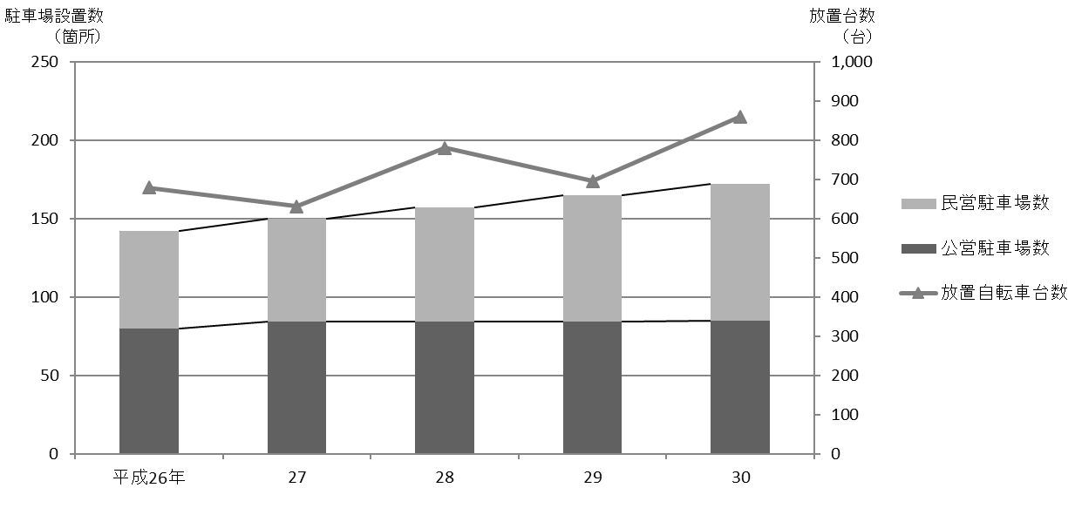
 | 公営駐車場数 | 民営駐車場数 | 放置自転車台数
平成27年 | 84 | 66 | 631
28 | 84 | 73 | 780
29 | 84 | 81 | 695
30 | 85 | 87 | 860
令和元年 | 85 | 89 | 769

